INTRO PESO
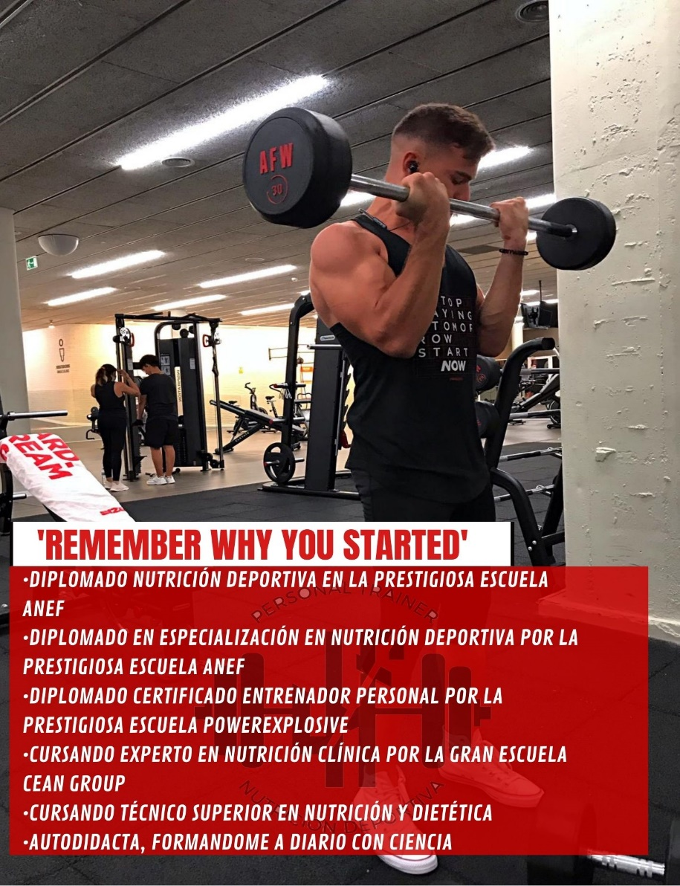
MUY BUENAS EQUIPO. |  | ¡IMPORTANTE!
Como sabemos, la báscula es un pequeño indicador que no tenemos que tener tan en cuenta ya que el peso puede variar hasta 2'5/3 kg aprox de un día a otro. Deberemos tener otros factores en cuenta como el aumento o disminución de perimetros, pliegues si se hacen, imagenes, ropa, rendimiento... Pero para tener una pequeña guía del peso, una buena estrategia es sacar una media semanal, y por eso, os he preparado este excel.

 |  | Cuantos más dias nos pesemos, mejor, más nos aproximaremos a nuestro peso real, PERO SI SOLO NOS PODEMOS PESAR POR EJEMPLO EN UNA SEMANA 3 VECES, NO PASA NADA, pesate los dias que puedas.

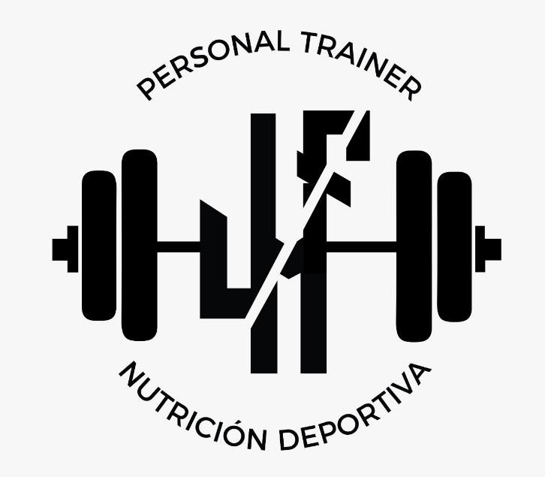

 | ¿CÓMO PESARNOS?

 | Mirar de pesarse siempre sobre la misma hora, si no no pasa nada, lo importante será que nos pesemos recién levantados, después de haber ido al baño y con la mínima ropa, sin haber consumido líquidos.

EVALUACIÓN PESO
PROMEDIO DE PESO SEMANAL

 | SEMANA 1 | SEMANA 2 | SEMANA 3 | SEMANA 4 | SEMANA 5 | SEMANA 6 | SEMANA 7 | SEMANA 8 | SEMANA 9 | SEMANA10 | SEMANA11 | SEMANA12 | SEMANA13 | SEMANA14 | SEMANA15 | SEMANA16
LUNES
MARTES
MIÉRCOLES
JUEVES
VIERNES
SÁBADO
DOMINGO
MEDIA KG | #DIV/0! | #DIV/0! | #DIV/0! | #DIV/0! | #DIV/0! | #DIV/0! | #DIV/0! | #DIV/0! | #DIV/0! | #DIV/0! | #DIV/0! | #DIV/0! | #DIV/0! | #DIV/0! | #DIV/0! | #DIV/0!
GRÁFICO DE MEDIAS SEMANALES

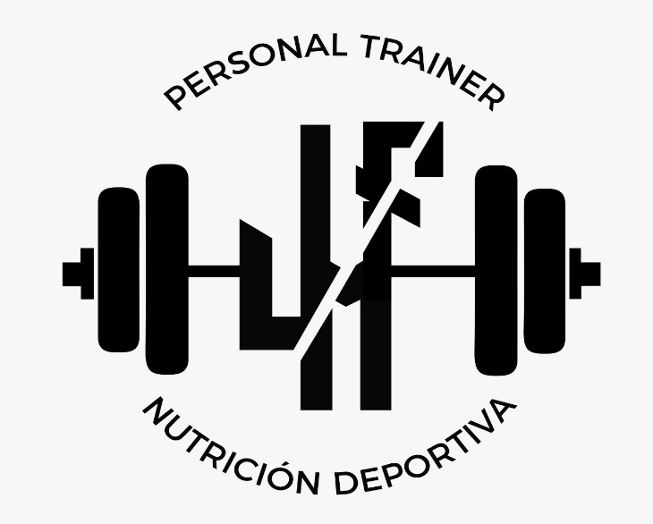
 |  |  |  | 

 |  |  |  | REMEMBER WHY YOU STARTED

CÁLCULOS METABOLISMO

ONLYXPROGRESSTEAM |  |  |  |  | IG: joosmfit
 |  |  |  |  | Asesoramiento online
DATOS SUJETO |  |  |  |  | Entrenamiento+ Nutrición
ALTURA (cm) |  |  |  |  | onlyxprogress@gmail.com
EDAD (años)
SEXO
Peso (kg)
% Grasa
Masa Libre Grasa (kg) |  | 0

Autor | GER | ACTIVIDAD | GET | Joseph Moreno
Harris-Benedict | 66 | 0 | 66
Mifflin-St.Jeor | 5 | 0 | 5

Eric Helms | 0 | 0 | 0
Tinsley PC | 10 | 0 | 10
Tinsley MLG | 284 | 0 | 284
Promedio | 20 | 0 | 20

ESTIMACIÓN ACTIVIDAD FÍSICA
Nº Pasos diario
Tipo de trabajo |  |  |  | Colaborando con la Escuela EFEN
Entrenamientos/semana
PAL |  | 0.00

ESTIMACIÓN PESO OBJETIVO
Peso (kg) |  | 0
% Grasa |  | 0
Masa Libre Grasa (kg) |  | 0
Masa Grasa (kg) |  | 0
Objetivo Masa Libre de Grasa (kg)
Objetivo % Grasa
Resultado peso objetivo |  | 0.0

ENCONTRAR MANTENIMIENTO
PESO |  | CALORÍAS CONSUMIDAS
 |  |  |  | PESO | CUÁNTO GANAR (EN %) |  | GANANCIA SEMANAL
 |  |  |  | 50 | 0.5 |  | 0.250

 |  |  |  | SÍ 500 G SON 3500 KCAL, CUÁNTAS CALORÍAS SON (GRAMOS A GANAR)
 |  |  |  |  |  |  |  | LEER NOTAS
 |  |  |  | 500 |  | 3500
X
 |  |  |  | 250 |  | 1750 | 250
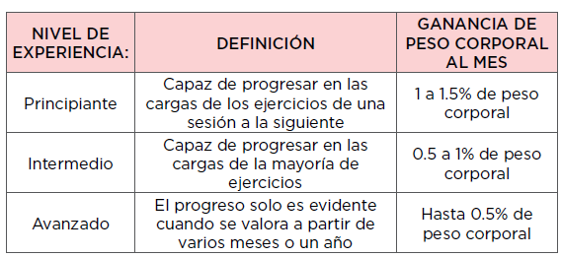

MEDIA | MEDIA | MEDIA | MEDIA

#DIV/0! | #DIV/0! | #DIV/0! | #DIV/0!

